прайс
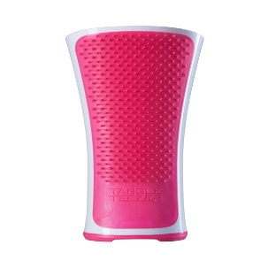 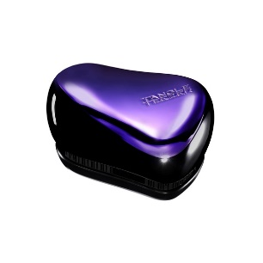 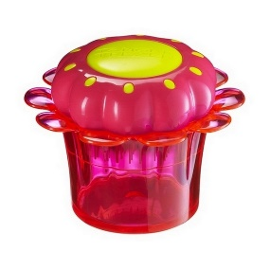 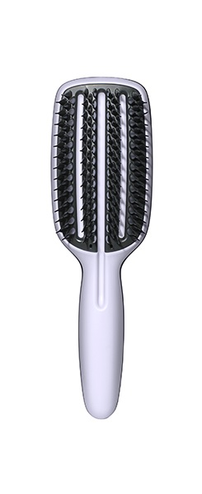 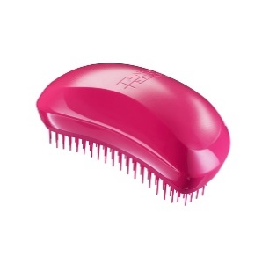 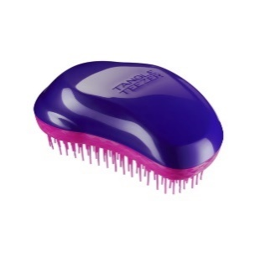 
Наименование | Цвет | Артикул | Оптовая цена | Заказ | Сумма | Минимальная рекомендованная розничная цена | Наличие | Артикул проиводителя | Баркоды
Подарочный набор расчесок Tangle Teezer "His & Hers" | стальной/розовый | 2062 | 1806 |  | 0 | 2890 | да | VAL-CS-PG-010116 | 5060173372651
Подарочный набор расчесок Tangle Teezer "His & His" | стальной/стальной | 2063 | 1806 |  | 0 | 2890 | да | VAL-CS-GG-010116 | 5060173372675
Набор Tangle Teezer Festival Pack сухой шампунь и расческа | розовый | 2065 | 1348 |  | 0 | 2190 | да | FES-CS-BP-010415 | 5060173371876
Подарочный набор Tangle Teezer Original Prepare & Perfect | синий/розовый | 2074 | 1743 |  | 0 | 2790 | 17 января | DUO-PP-NO | 5060173370756
Подарочный набор Tangle Teezer Elite Prepare & Perfect | синий/розовый | 2075 | 1743 |  | 0 | 2790 | 17 января | DUO-PP-SE | 5060173370787
Расческа Tangle Teezer Blow-Styling Half Paddle | синий | 2050 | 1556 |  | 0 | 2490 | да | BS-HP-DP-010914 | 5060173370237
Расческа Tangle Teezer Blow-Styling Full Paddle | синий | 2051 | 1743 |  | 0 | 2790 | да | BS-FP-DP-010914 | 5060173370206
Расческа Tangle Teezer Blow-Styling Round Tool Small | черный | 2083 | 1368 |  | 0 | 2190 | да | BS-SR-DP-010915 | 5060173370329
Расческа Tangle Teezer Blow-Styling Round Tool Large | черный | 2084 | 1493 |  | 0 | 2390 | да | BS-LR-DP-010916 | 5060173370350
Расческа Tangle Teezer The Ultimate Pink | розовый | 2081 | 1118 |  | 0 | 1790 | да | TU-PP-011016 | 5060173371234
Расческа Tangle Teezer The Ultimate Black | черный | 2082 | 1118 |  | 0 | 1790 | да | TU-BG-011016 | 5060173370718
Расческа Tangle Teezer Original Pink Fizz | розовый | 2002 | 868 |  | 0 | 1390 | да | NO-HH-011012 | 5060173370008
Расческа Tangle Teezer Original Panther Black | черный | 2003 | 868 |  | 0 | 1390 | да | NO-BB-011012 | 5060173370015
Расческа Tangle Teezer Original Blueberry Pop | голубой/розовый | 2040 | 868 |  | 0 | 1390 | да | NO-PB-011012 | 5060173371029
Расческа Tangle Teezer Original Mandarin Sweetie | оранжевый/желтый | 2041 | 868 |  | 0 | 1390 | да | NO-OR-011012 | 5060173374006
Расческа Tangle Teezer Original Plum Delicious | пурпурный/розовый | 2039 | 868 |  | 0 | 1390 | да | NO-PU-011012 | 5060173370022
Расческа Tangle Teezer Original Thick & Curly | бордовый | 2058 | 868 |  | 0 | 1390 | да | TC-DR-010216 | 5060173370510
Расческа Tangle Teezer Original Lemon Sherbet | желтый/розовый | 2066 | 868 |  | 0 | 1390 | да | NO-SS-010616 | 5060173370299
Расческа Tangle Teezer Original Candy Cane Новинка | белый/красный | 2077 | 868 |  | 0 | 1390 | да | NO-CC-010816 | 5060173373900
Расческа Tangle Teezer Salon Elite Midnight Black | черный | 2013 | 868 |  | 0 | 1390 | да | SE-PB-010112 | 5060173375041
Расческа Tangle Teezer Salon Elite Dolly Pink | розовый | 2016 | 868 |  | 0 | 1390 | да | SE-PP-010112 | 5060173375003
Расческа Tangle Teezer Salon Elite Purple Crush | пурпурный/розовый | 2036 | 868 |  | 0 | 1390 | да | SE-PC-010313 | 5060173375027
Расческа Tangle Teezer Salon Elite Orange Mango | оранжевый/желтый | 2037 | 868 |  | 0 | 1390 | да | SE-OY-010313 | 5060173375034
Расческа Tangle Teezer Salon Elite Blue Blush | голубой/розовый | 2038 | 868 |  | 0 | 1390 | да | SE-BP-010313 | 5060173375010
Расческа Tangle Teezer Salon Elite Winter Berry | красный/синий | 2056 | 868 |  | 0 | 1390 | да | SE-WS-010815 | 5060173370220
Расческа Tangle Teezer Salon Elite Lemon Sherbet | желтый/розовый | 2067 | 868 |  | 0 | 1390 | да | SE-SS-010616 | 5060173370343
Расческа Tangle Teezer Salon Elite Candy Cane Новинка | белый/красный | 2078 | 868 |  | 0 | 1390 | да | SE-CC-010816 | 5060173373924
Расческа Tangle Teezer Salon Elite Highlighter Orange | черный/оранжевый | 2059 | 868 |  | 0 | 1390 | да | SE-NEONS-010116 | 5060173372255
Расческа Tangle Teezer Salon Elite Highlighter Yellow | черный/желтый | 2060 | 868 |  | 0 | 1390 | да | SE-NEONS-010116 | 5060173372255
Расческа Tangle Teezer Salon Elite Highlighter Pink | черный/розовый | 2061 | 868 |  | 0 | 1390 | да | SE-NEONS-010116 | 5060173372255
Расческа Tangle Teezer Compact Styler Pink Sizzle | розовый | 2001 | 1056 |  | 0 | 1690 | да | CS-BP-010210 | 5060173372019
Расческа Tangle Teezer Compact Styler Bronze Chrome | золото | 2073 | 1056 |  | 0 | 1690 | да | CS-GOLD-011112 | 5060173370046
Расческа Tangle Teezer Compact Styler Styler Starlet Новинка | серебряный | 2072 | 1056 |  | 0 | 1690 | да | CS-STAR-011012 | 5060173375072
Расческа Tangle Teezer Compact Styler Rock Star Black | черный | 2004 | 1056 |  | 0 | 1690 | да | CS-BB-010210 | 5060173372002
Расческа Tangle Teezer Compact Styler Cool Britannia | британский флаг | 2018 | 1056 |  | 0 | 1690 | да | CS-CB-010312 | 5060173375058
Расческа Tangle Teezer Compact Styler Shaun The Sheep | баршек Шон | 2025 | 1056 |  | 0 | 1690 | да | CS-STS-010712 | 5060173376062
Расческа Tangle Teezer Compact Styler Gold Rush | золотой | 2034 | 1056 |  | 0 | 1690 | да | CS-GOLD-011112 | 5060173370046
Расческа Tangle Teezer Compact Styler Purple Dazzle | пурпурный | 2043 | 1056 |  | 0 | 1690 | да | CS-PC-010414 | 5060173370114
Расческа Tangle Teezer Men's Compact Groomer | черный/стальной | 2049 | 1056 |  | 0 | 1690 | да | CS-GRG-011015 | 5060173370145
Расческа Tangle Teezer Compact Styler Pink Kitty | леопард/розовый | 2054 | 1056 |  | 0 | 1690 | да | CS-PL-010615 | 5060173370107
Расческа Tangle Teezer Compact Styler Pug Love | розовый | 2070 | 1056 |  | 0 | 1690 | да | CS-PUG-010216 | 5060173370121
Расческа Tangle Teezer Compact Styler Orange Flare | оранжевый | 2085 | 1056 |  | 0 | 1690 | да | SEP-CS-NO-010516 | 5060173370190
Расческа Tangle Teezer Compact Styler Yellow Zest | желтый | 2086 | 1056 |  | 0 | 1690 | да | SEP-CS-NY-010516 | 5060173370183
Расческа Tangle Teezer Compact Styler Markus Lupfer Новинка | черный | 2068 | 1056 |  | 0 | 1690 | да | CS-ML-011016 | 5060173370824
Расческа Tangle Teezer Compact Styler Lulu Guinness | черный/белый | 2048 | 1056 |  | 0 | 1690 | да | CS-LG-010215 | 5060173370312
Расческа Tangle Teezer Compact Styler Lulu Guinness 2016 Новинка | черный | 2069 | 1056 |  | 0 | 1690 | да | CS-LG-010616 | 5060173370800
Расческа Tangle Teezer Compact Styler Twinkle | черный | 2057 | 1056 |  | 0 | 1690 | да | CS-XMAS-010815 | 5060173370138
Расческа Tangle Teezer Compact Styler Hello Kitty Black Новинка | черный | 2079 | 1056 |  | 0 | 1690 | да | CS-HK-010916 | 5060173370862
Расческа Tangle Teezer Compact Styler Hello Kitty Pink Новинка | розовый | 2080 | 1056 |  | 0 | 1690 | да | CS-HKPINK-010916 | 5060173370657
Расческа Tangle Teezer Magic Flowerpot Popping Purple | фиолетовый | 2033 | 931 |  | 0 | 1490 | да | FP-PU-011212 | 5060173370091
Расческа Tangle Teezer Magic Flowerpot Princess Pink | розовый | 2031 | 931 |  | 0 | 1490 | да | FP-PR-011212 | 5060173370053
Расческа Tangle Teezer Aqua Splash Pink Shrimp | розовый | 2029 | 868 |  | 0 | 1390 | да | AS-FP-010712 | 5060173378004
Расческа Tangle Teezer Aqua Splash Blue Lagoon | голубой | 2026 | 868 |  | 0 | 1390 | да | AS-BL-101712 | 5060173378042
Расческа Tangle Teezer Aqua Splash Black Pearl | черный | 2027 | 868 |  | 0 | 1390 | да | AS-BP-010712 | 5060173378028
 |  |  |  | 0 | 0

